추세선
안녕하세요.
항상 도움 주셔서 감사합니다.

문1) 차트에 이동평균선 처럼 추세선을 넣고 싶습니다.
어떻게 넣는지 시스템식 작성 부탁드립니다.

문2) 일목균형표의 선행지표1과 선행지표2에 대한 추세선도 넣을수 있는지요.
있다면 시스템식 작성 부탁드립니다.

문3) 보조지표에 대해 대해서도 추세지표를 넣을수 있는지요
가능하다면 시스템식 작성 부탁드립니다.

문4) 트릭스 (5,3)에서 트릭스선과 시그널에 대한 교차시 신호 넣는 강조식 부탁드립니다.(교차시 화살표 신호)

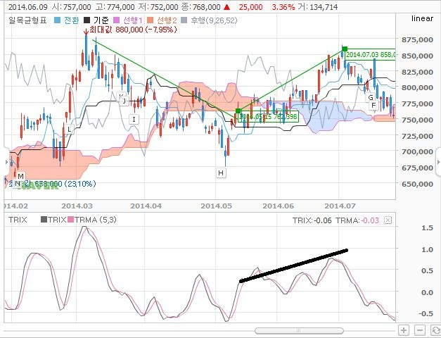

1번

2번

4번

 | ↑↑

3번

